상품제안서
다올 아이스원단 실리콘 보관 쿨타올 / 스포츠타올 / 등산 / 쿨링타올 | 상품코드: F28403

 |  |  |  |  |  |  | 02-412-0044 | www.easy1.co.kr
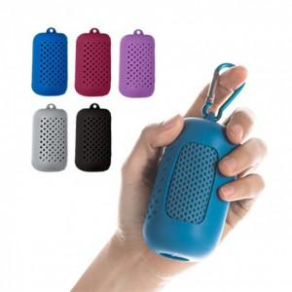

【상세/제작정보】 | 기본수량 미만 인쇄시 비용 추가. 스티커 인쇄및 부착 별도 문의

【인쇄/포장옵션】 | 실크 / OPP(비닐)

【공급단가】 | 수량 | 200~ | 500~ | 1,000~ | 3,000~ | 5,000~
*VAT별도 | 단가 | 3,000원 | 2,950원 | 2,870원 | 2,820원 | 2,750원

【상품 URL】 | http://www.easy1.co.kr/src/goods_detail.php?gdno=28403

